Sheet1
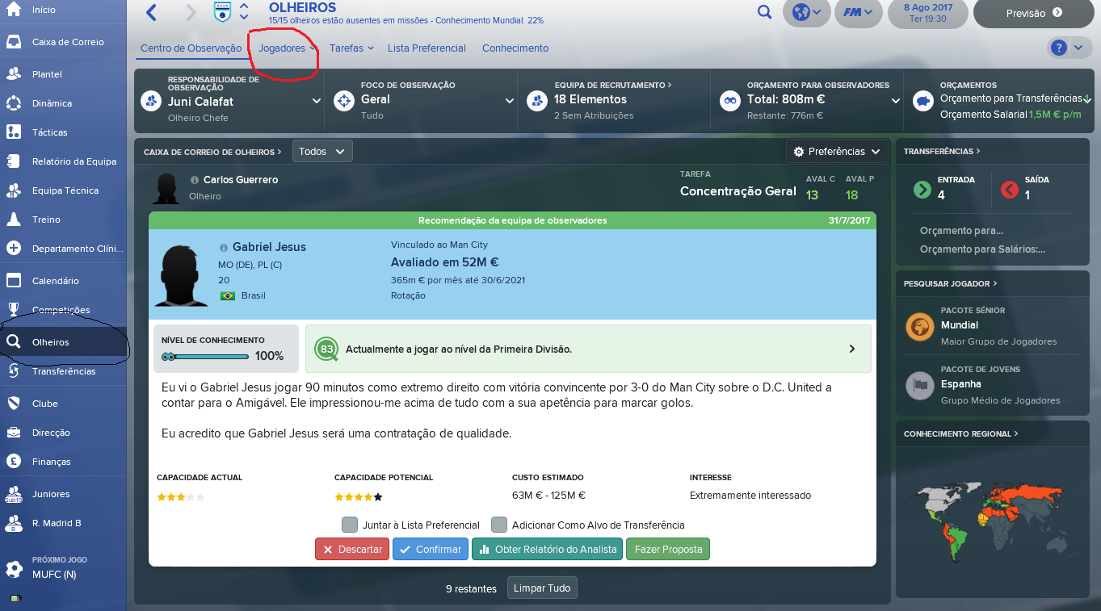
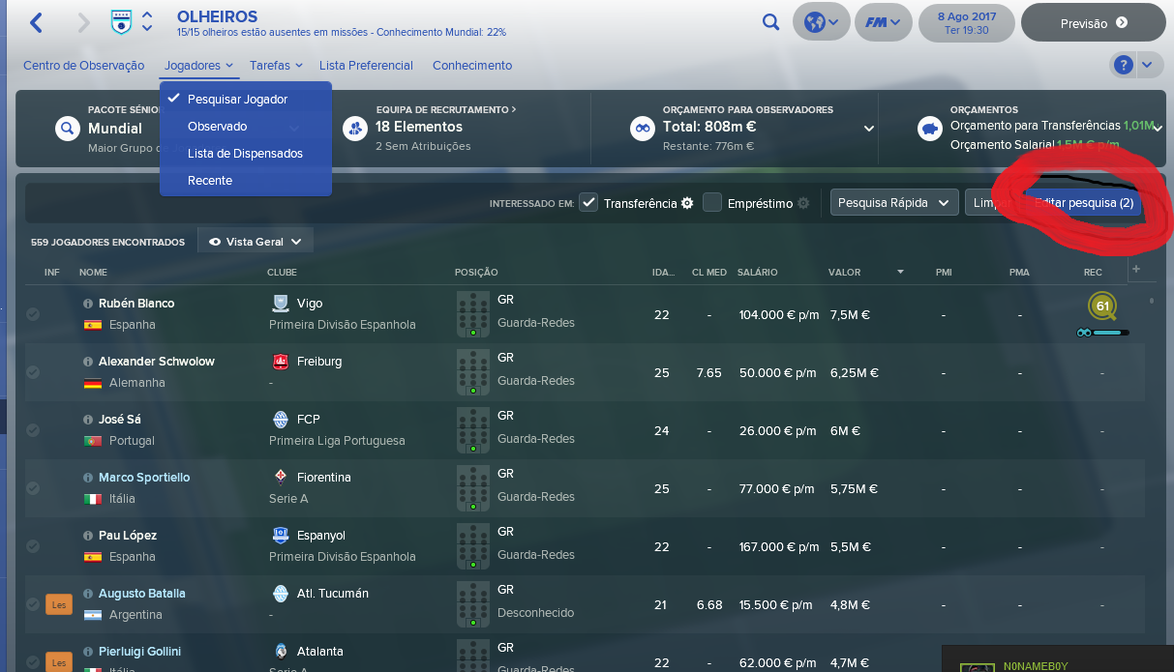
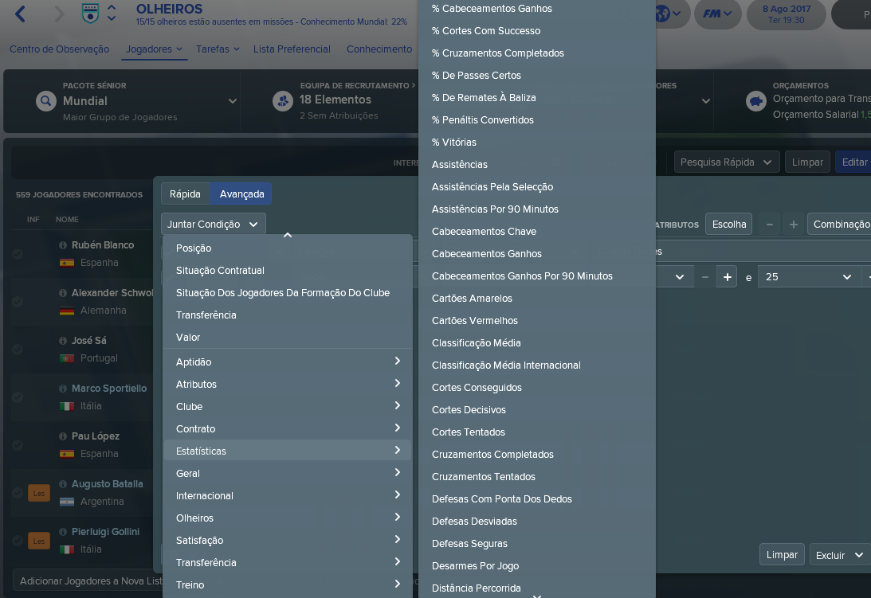
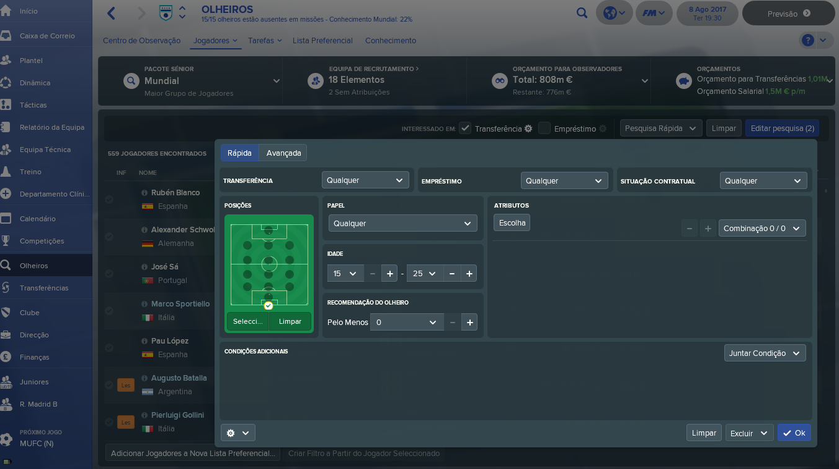
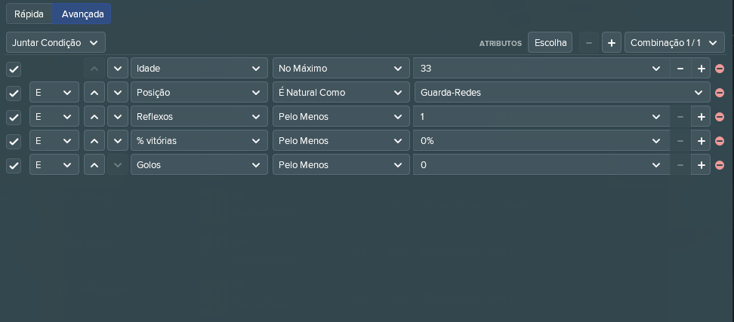
Pesquisar Atleta | Filtros |  |  |  |  |  |  |  |  |  |  |  |  |  |  | ATLETA | DADOS PESSOAIS | FÍSICOS | ESTATÍSTICAS | TÉCNICOS | Mentais | SPORTS CONNECTED | Competição
 | Dados Pessoais |  | Físicos |  | Estatísticas |  | Técnicos |  | Mentais |  |  | Competição |  | Sports Connected |  |  | NOME | ALTURA | Nº JOGOS | Passe | Agressividade | Total de Badges | Escalão | Distrito | Divisão | Clube
 |  |  |  |  |  |  |  |  |  |  |  |  |  |  |  |  | DATA NASCIMENTO | PESO | MINUTOS | Recepção | Bravura | Total de Badges Época | Senior | Setúbal | 1º Liga
 |  |  |  |  |  |  |  |  |  |  |  |  |  |  |  |  | IDADE | VOTAÇÃO SC | GOLOS | Drible | Antecipação | Total Badges Carreira |  |  | 2º Liga
 |  |  |  |  |  |  |  |  |  |  |  |  |  |  |  |  | RESIDÊNCIA | VELOCIDADE | ASSISTÊNCIAS | Remates Longe | Concentração | Nos nomes das badges que vos enviei colocar um item de pesquisa para o nome de cada uma |  |  | Campeonato Prio
 |  |  |  |  |  |  |  |  |  |  |  |  |  |  |  |  |  | RESISTÊNCIA | CLASSIFICAÇÃO MÉDIA | Finalização | Determinação |  |  |  | 1ª Distrital
 |  |  |  |  |  |  |  |  |  |  |  |  |  |  |  |  |  | FORÇA | CARTÕES AMARELOS | Cabeceamento | Compostura |  |  |  | 2ª Distrital
 |  |  |  |  |  |  |  |  |  |  |  |  |  |  |  |  | CLUBE | AGILIDADE | CARTÕES VERMELHOS | Cruzamento | Tomada de Decisão |  | Juniores | Faro | 1º Liga
Atletas referenciados | Filtros |  |  |  |  |  |  |  |  |  |  |  |  |  |  |  | MOBILIDADE | REFLEXOS | NA ESTATÍSTICA DIVIDIR POR ÉPOCA CORRENTE, OU POR ANO (EX. DESDE 2012) | Desarme | Criatividade |  |  |  | 2º Liga
 | Dados Pessoais |  | Físicos | Estatísticas |  | Técnicos |  | Mentais |  |  | Competição |  | Sports Connected |  | Criar Atleta |  | DISTRITAL, REGIONAL OU NACIONAL | IMPULSÃO |  | Primeiro Toque | Jogo sem Bola |  |  |  | Campeonato Prio
 |  |  |  |  |  |  |  |  |  |  |  |  |  |  |  |  |  | PROTECÇÃO BOLA |  | Lançamentos Laterais | Posicionamento |  |  |  | 1ª Distrital
 |  |  |  |  |  |  |  |  |  |  |  |  |  |  |  |  |  | CORPO A CORPO |  | Cantos | Velocidade Reacção |  |  |  | 2ª Distrital
 |  |  |  |  |  |  |  |  |  |  |  |  |  |  |  |  | POSIÇÃO |  |  | Livres Directos | Visão de Jogo
 |  |  |  |  |  |  |  |  |  |  |  |  |  |  |  |  |  |  |  | Livres Indirectos | Disciplina
Pesquisar Treinador | Filtros |  |  |  |  |  |  |  |  |  |  |  |  |  |  |  |  |  |  | Penalties | Ética de Trabalho
 | Dados Pessoais |  | Estatísticas |  |  |  | Técnicos |  | Mentais | Competição |  | Sports Connected |  |  |  |  |  |  |  |  | Espírito Grupo
 |  |  |  |  |  |  |  |  |  |  |  |  |  |  |  |  |  |  |  |  | Liderança
 |  |  |  |  |  |  |  |  |  |  |  |  |  |  |  |  |  |  |  |  | Comunicação
 |  |  |  |  |  |  |  |  |  |  |  |  |  |  |  | TREINADOR | DADOS PESSOAIS | ESTATÍSTICAS | TÉCNICOS |  | Mentais | SPORTS CONNECTED
 |  |  |  |  |  |  |  |  |  |  |  |  |  |  |  |  | NOME | % Vitórias | Organização Ofensiva |  | Adaptabilidade | Total de Badges
 |  |  |  |  |  |  |  |  |  |  |  |  |  |  |  |  | DATA NASCIMENTO | Nº Vitórias | Organização Defensiva |  | Comunicação | Total de Badges Época
 |  |  |  |  |  |  |  |  |  |  |  |  |  |  |  |  | IDADE | Nº Empates | Esquemas Tácticos |  | Empatia | Total Badges Carreira
Treinadores referenciados | Filtros |  |  |  |  |  |  |  |  |  |  |  |  |  |  |  | RESIDÊNCIA | Nº Derrotas | Transições Defensivas |  | Liderança | Nos nomes das badges que vos enviei colocar um item de pesquisa para o nome de cada uma
 | Dados Pessoais |  | Estatísticas |  |  |  | Técnicos |  | Mentais | Competição |  | Sports Connected |  | Criar Treinador |  |  |  | Nº Jogos | Transições Ofensivas |  | Gestão Plantel
 |  |  |  |  |  |  |  |  |  |  |  |  |  |  |  |  |  | Títulos | Trabalho Técnico |  | Conhecimento Jogadores
 |  |  |  |  |  |  |  |  |  |  |  |  |  |  |  |  | CLUBE | Nº Clubes Treinador | Preparação Física |  | Carisma
 |  |  |  |  |  |  |  |  |  |  |  |  |  |  |  |  | MOBILIDADE |  | Análise e Observação |  | Determinação
 |  | NOTAS |  |  |  |  |  |  |  |  |  |  |  |  |  |  | DISTRITAL, REGIONAL OU NACIONAL |  | Plano Estratégico |  | Ambição
 |  |  |  |  |  |  |  |  |  |  |  |  |  |  |  |  |  |  | Funções e Missões |  | Motivação
 |  | Importante agora era conseguirmos pesquisar por estes critérios os jogadores. Os treinadores podemos realizar mais tarde. Coloquei o amarelo nos dados pessoais mas acaba por ser igual em quase todos. A ideia é quando clicamos num item surgir as opções. Por exemplo, quando clico em filtrar aparece-me no jogador as hipóteses em cima. Se clicar nos dados pessoais aparece-me os nomes em baixo. Se clicar na mobilidade, aparece distrital regional ou nacional. Ou seja foi isso que seleccionei como filtro. Outro exemplo é clico nos fisicos, de seguida em força e meto a hipótese entre 0 a 20 ou então a partir de 20 sem máximo definido. Isto seria o quase perfeito de conseguirmos. Quanto a layout deixo à vossa escolha e em baixo estão exemplos do FM2018 e de como funciona o processo de filtragem lá. Quando nos reunirmos vou ter uns badges de carreira para acrescentarmos. Mas como isso é pouco prioritário vamos focar-nos nisto agora. A parte do criar jogador/treinador também definimos mais tarde. |  |  |  |  |  |  |  |  |  |  |  |  |  |  |  |  | Trabalho Guarda-Redes |  | Nível de Disciplina
 |  |  |  |  |  |  |  |  |  |  |  |  |  |  |  |  | NÍVEL DE TREINADOR |  | Desenvolvimento Jovens |  | União de Grupo
 |  |  |  |  |  |  |  |  |  |  |  |  |  |  |  |  |  |  | Trabalho Psicológico |  | Conhecimento Balneário
 |  |  |  |  |  |  |  |  |  |  |  |  |  |  |  |  |  |  | Planeamento |  | Análise Potencial Jogador
 |  |  |  |  |  |  |  |  |  |  |  |  |  |  |  |  |  |  | Construção de Planteis |  | Análise Capacidade Jogador
 |  |  |  |  |  |  |  |  |  |  |  |  |  |  |  |  |  |  | Gestão Material

